일위대가표
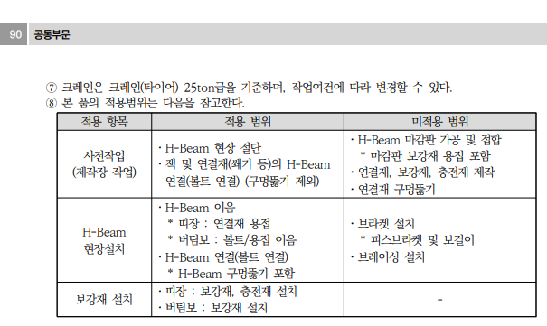
일 위 대 가 표

명 칭 | 규 격 | 수 량 | 단위 | 재 료 비 |  | 노 무 비 |  | 경 비 |  | 합 계 |  | 비 고
 |  |  |  | 단 가 | 금 액 | 단 가 | 금 액 | 단 가 | 금 액 | 단 가 | 금 액
제 1 호표
띠장설치 | 12~14M이하 | 1 | 본 |  | 7,585 |  | 264,981 |  | 41,949 | - | 314,515
철공공 |  | 0.23 | 인 |  | - | 243,126 | 55,918 |  | - | 243,126 | 55,918
용접공 |  | 0.540 | 인 |  | - | 267,021 | 144,191 |  | - | 267,021 | 144,191
보통인부 |  | 0.190 | 인 |  | - | 165,545 | 31,453 |  | - | 165,545 | 31,453
크레인 | 25TON | 0.6 | hr | 12,642 | 7,585 | 55,699 | 33,419 | 56,668 | 34,000 | 125,009 | 75,004
공구손료 및 경장비 |  | 3.000 | % |  |  |  |  | 264,981 | 7,949 | 264,981 | 7,949

 |  |  |  |  |  |  |  |  |  |  |  |  |  | 수량 | 1일시공량
 |  |  |  |  |  |  |  |  |  |  |  |  |  | 1 | 37 | 0.027027027027
 |  |  |  |  |  |  |  |  |  |  |  |  |  | 8 | 37 | 0.21621621622

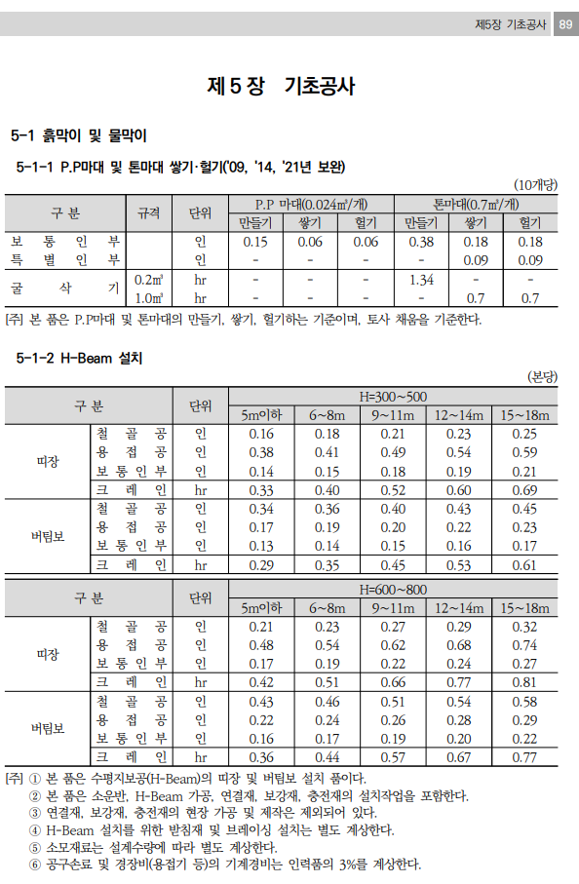


 |  |  |  |  |  |  |  |  |  |  |  |  | 0

기계경비
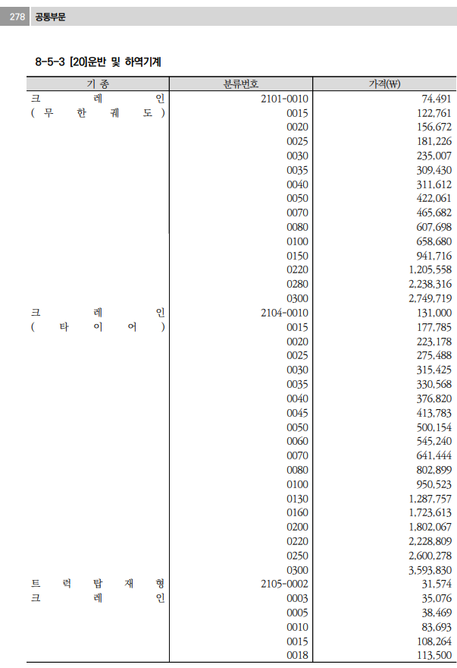
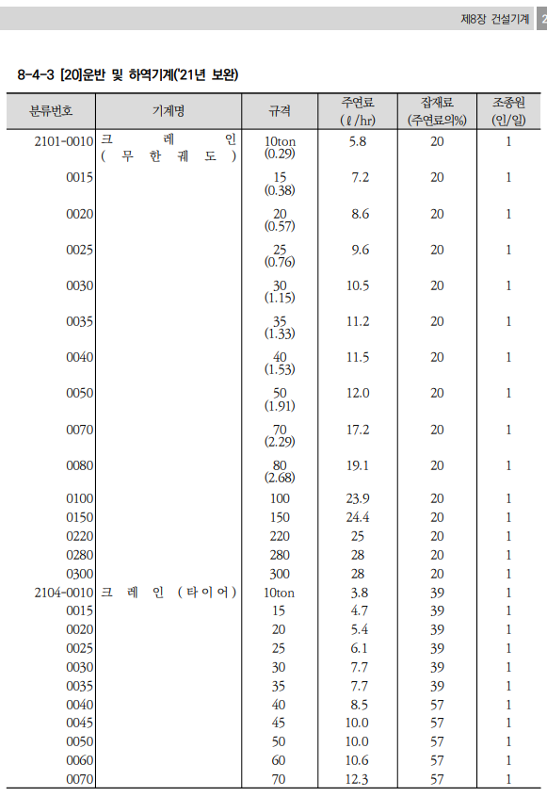
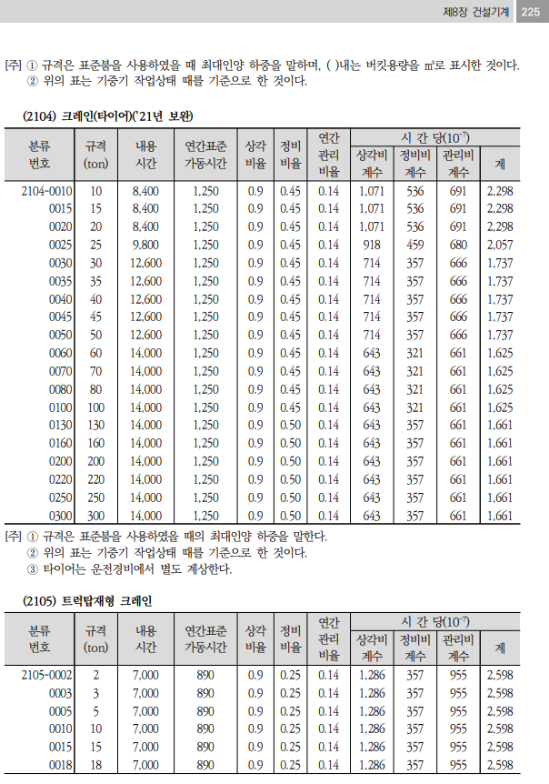
기계경비

명 칭 | 규 격 | 산 출 근 거 |  |  |  |  |  |  |  |  | 재료비 | 노무비 | 경 비 | 합 계 | 비 고
1.크레인(타이어) | 25TON |  |  |  |  |  |  |  |  |  | 12,642 | 55,699 | 56,668 | 125,009
손료 |  | 275,488,000 |  |  | ￦× |  | 2,057 |  | × | 10(-7) |  |  | 56,667.88 | 56,668
주연료 | 경유 | 6.1 |  | ℓ | × | 1,491 |  |  |  |  | 9,095.1 |  |  | 9,095
잡 품 | 주연료의 | 39 |  | % | × | 9,095 |  |  |  |  | 3,547.09 |  |  | 3,547
건설기계운전사 |  | 1 | 인 | × | 267,360 |  |  | × | 1/8*16/12*25/20 |  |  | 55,699 |  | 55,699

 |  |  |  |  | `

유대 및 노임 적용자료



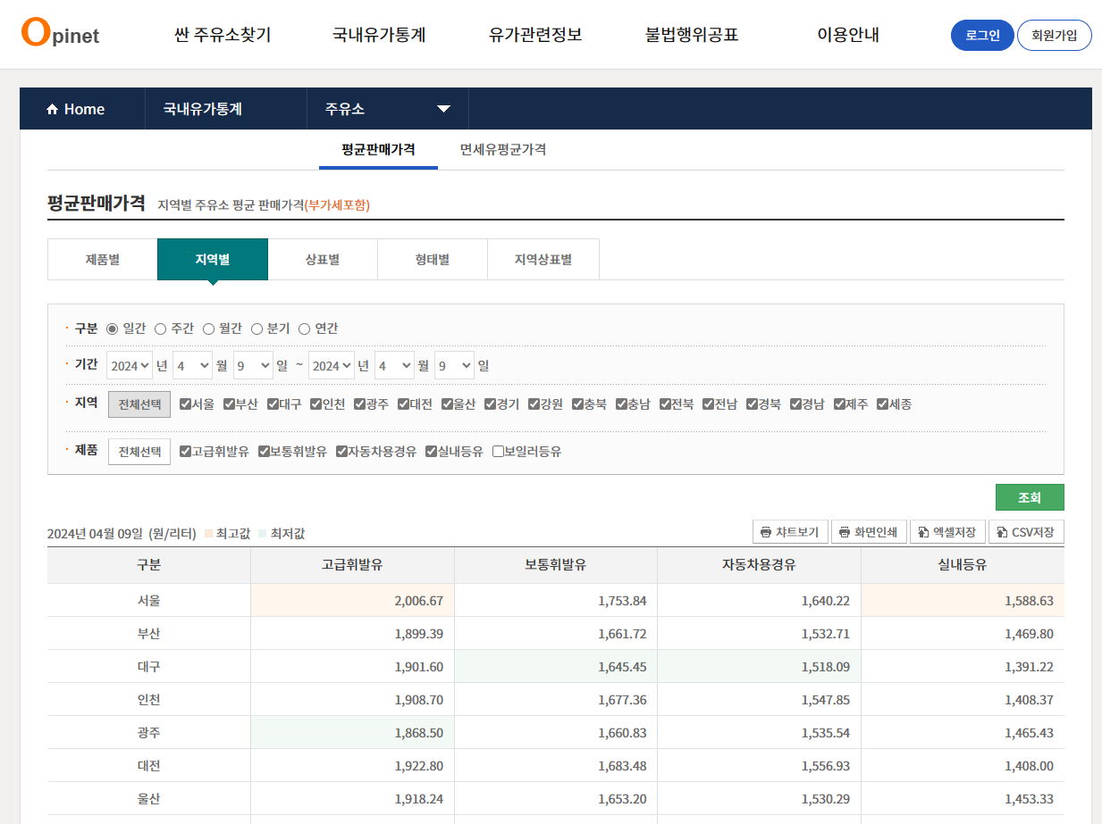

오피넷 4월 서울단가 적용 | 부가세제외 금액
1,640
 | 1,491

